Chapter 8
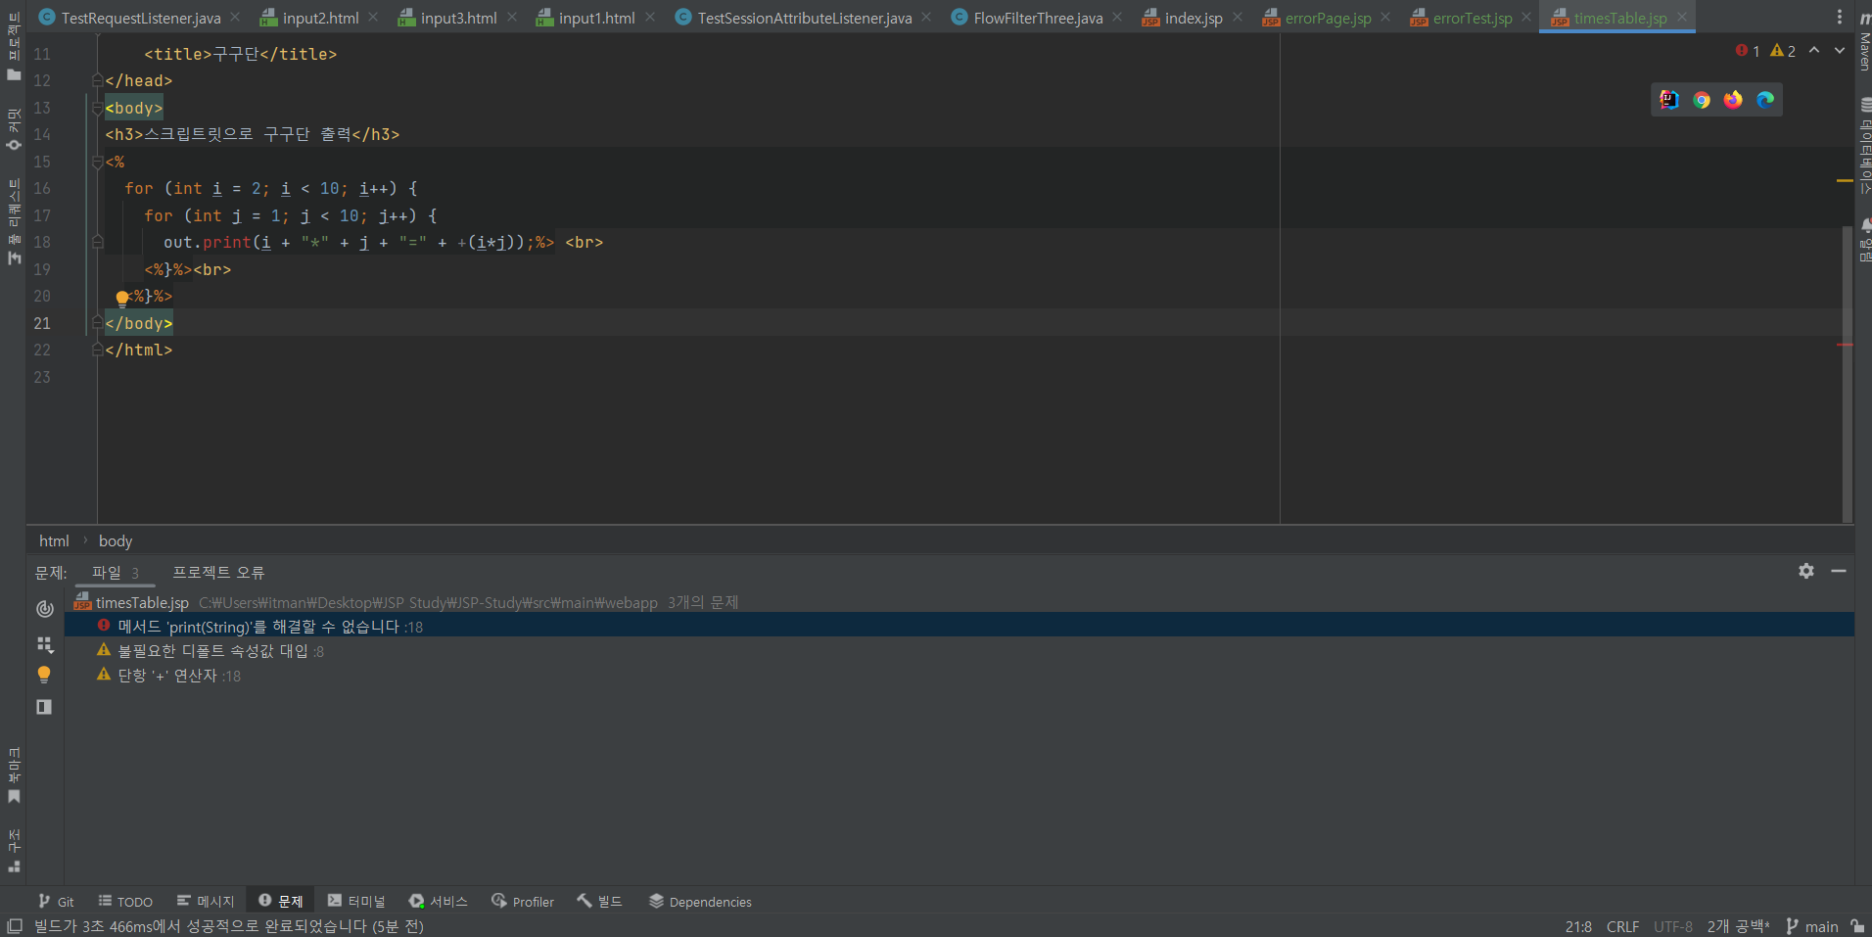
JSP 프로그래밍

페이지 | 교육내용 | 프로그램 코드 | 실습 내용 | 오류내용 | 질문 및 비고
P.302 ~ P.331 | 1. JSP란? 2. JSP 동작 원리 3. JSP 실습 & trimDirectiveWhitespaces 사용 4. pageEncoding 속성들 5. JSP 안에서 java 문법을 사용하기 위한 태그 실습 | JSP (errorPage,errorTest,timesTable1,2,addition.jsp) | 1. JSP 파일 생성 2. JSP 스크립트 기반 주석과 지시자 실습 3. JSP 스크립트릿을 사용해 간단한 구구단과 덧셈 페이지 생성 | 오류 (사진 첨부) 1. jsp 파일 내에서 내장객체인 out을 사용하면 error 표시가 뜬다. 원인 1. intellij에서 tomcat을 연결할 때 tomcat 폴더의 lib를 추가하지 않아서 발생 해결 1. servlet-api.jar,jsp-api.jar를 추가해서 해결 | X

